Feuil1
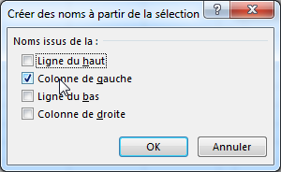
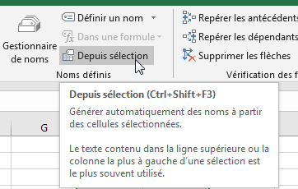
 |  | nom | taux
AC | 0.5 | AB | 1
 |  | AC | 0.5
 |  | AD | 0.8

